Liste de tâches
Bienvenu dans ma pokeBank du Turflu
Bonjour à tous !
Ici vous retrouverez plein pokemon du Turflu .
Ils sont nombreux à l'affiche , préparé votre panier !
Ces nombreux pokemon du Turflu sont tous sans exception à 5 ivs à 31 distribués aléatoirement , certains ont même leur DW , et même leur EM.
Voici le panier que vous devriez remplir , pour obtenir ces pokemon du Turflu :

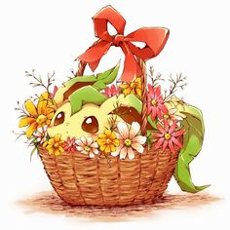
Nom du pokémon souhaité : CA : Nom IG : Contre partie :

Nom du Poke | Nom du Poke | Nom du Poke | Nom du Poke
Tâche 1 | Tâche 2 | Tâche 3 | Tâche 4
Tâche 2 | Élevée | Terminée | 2017-02-13

Tâche 4 | Normale | Normale | Normale

